Hotspot_Debug
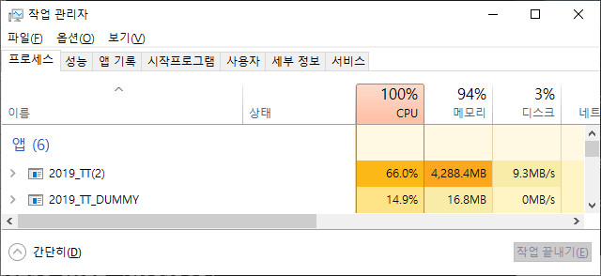
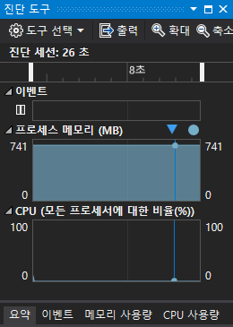
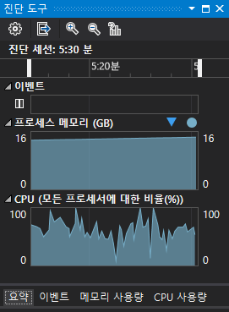
빌드 옵션: Debug모드(x64)
NPCS: 20000 | Hotspot Position: (400, 400)
메모리 허용 범위 내 최대 접속인원: 2384명
프로세스 메모리 증가
더미클라이언트의 이동지연이 발생한 접속인원: 약 300명 이후 (클라이언트 이동지연 시간이 1초가 넘어가지 않는 최대한도인원)
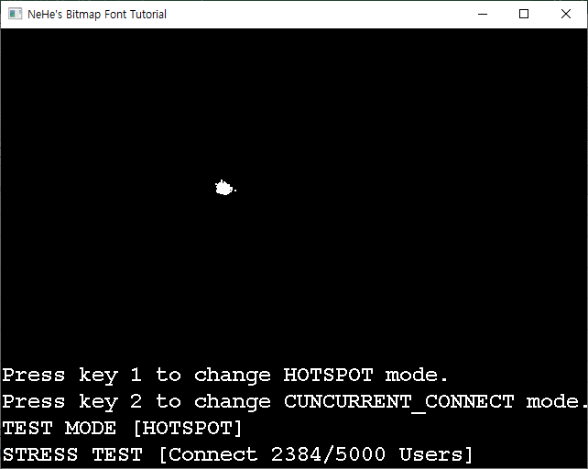

디스크 공간 부족

가상메모리 생성

Hotspot_Release

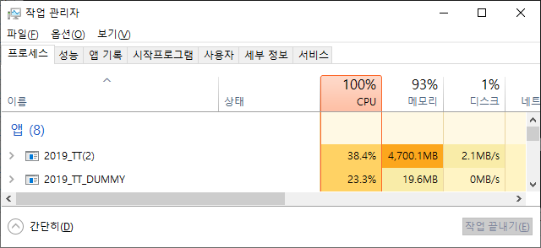
디스크 공간 부족

가상메모리 생성
빌드 옵션: Release모드(x64)
NPCS: 20000 | Hotspot Position: (400, 400)
메모리 허용 범위 내 최대 접속인원: 2621명
더미클라이언트의 이동지연이 발생한 접속인원: 약 900명 이후 (클라이언트 이동지연 시간이 1초가 넘어가지 않는 최대한도인원)

Concurrent_Connect_Debug

빌드 옵션: Debug모드(x64)
NPCS: 20000 | Random Position: Range 800x800
메모리 허용 범위 내 최대 접속인원: 16368명
더미클라이언트의 이동지연이 발생한 접속인원: 약 1400명 이후 (클라이언트 이동지연 시간이 1초가 넘어가지 않는 최대한도인원)
프로세스 메모리 증가
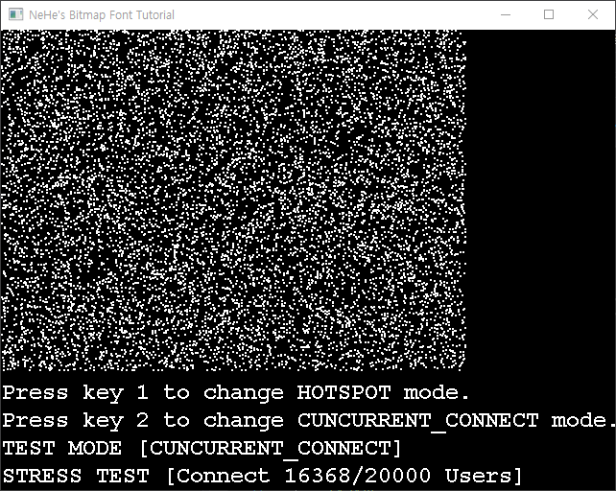

가상메모리 생성 X

?

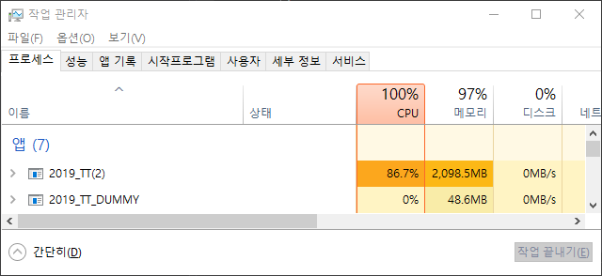
메모리 잉여 공간이 있음에도 불구하고
큐 공간 부족 발생

Concurrent_Connect_Release
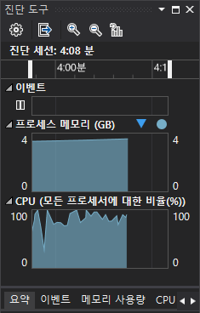
빌드 옵션: Release모드(x64)
NPCS: 20000 | Random Position: Range 800x800
메모리 허용 범위 내 최대 접속인원: 16366명
더미클라이언트의 이동지연이 발생한 접속인원: 약 3450명 이후 (클라이언트 이동지연 시간이 1초가 넘어가지 않는 최대한도인원)
프로세스 메모리 증가
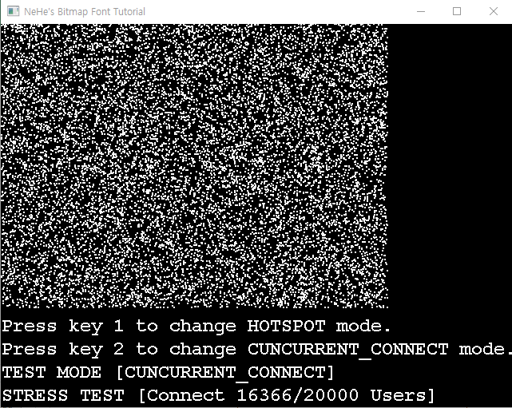

가상메모리 생성 X

?

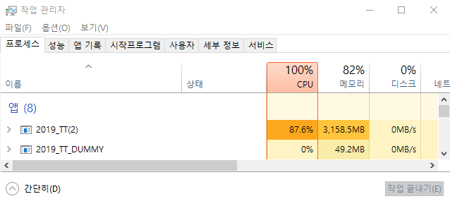
더미클라이언트에서 Connect 시
발생한 에러

Result
최대동접인원 측정결과 | Hotspot | Concurrent Connect | 동접인원차이 | 더 많은 인원 수용
DEBUG MODE | 2384명 | 16368명 | 13984명 | Concurrent Connect
RELEASE MODE | 2621명 | 16366명 | 13745명 | Concurrent Connect
동접인원차이 | 237명 | 2명

클라이언트 이동 지연 시간이
1초가 넘어가지 않는 최대 한도 인원

오차 ±5p
최소지연보장 동접인원 | Hotspot | Concurrent Connect | 동접인원차이 | 딜레이 최소 인원 수용
DEBUG MODE | 300명 | 1400명 | 1100명 | Concurrent Connect
RELEASE MODE | 900명 | 3450명 | 2550명 | Concurrent Connect
동접인원차이 | 600명 | 2050명

